Sheet1
 | 基本资料表浮动利率基准利率说明（长期续存的除外）：
范文1： | 债券基准利率为发行首日和其他各计息年度起息日前20个工作日，中国债券信息网公布的1年期中债银行间固定利率政策性金融债(国开行)到期收益率算数平均值(四舍五入计算到0.01%)，其中本期债券发行首日为2016年10月18日。
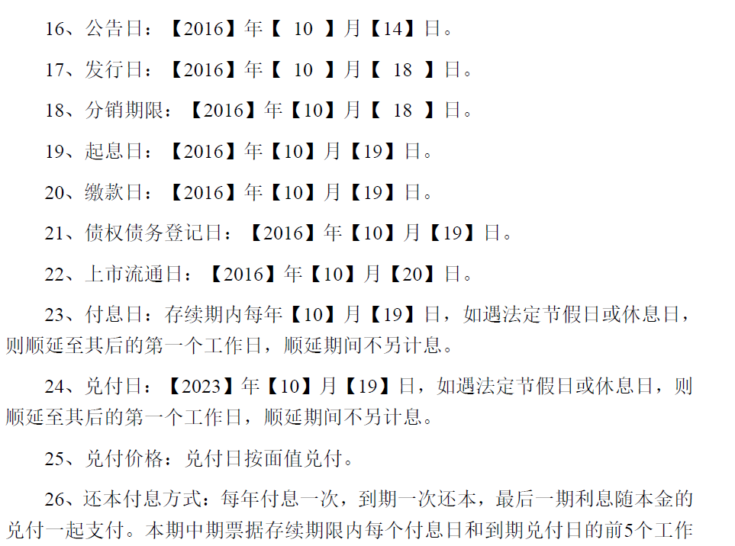

范文2： | 债券基准利率为中国人民银行规定的1年期定期存款利率，本期债券的首次付息基准日为2007年10月24日，且每年的7月24日为利率调整日。

长期续存：
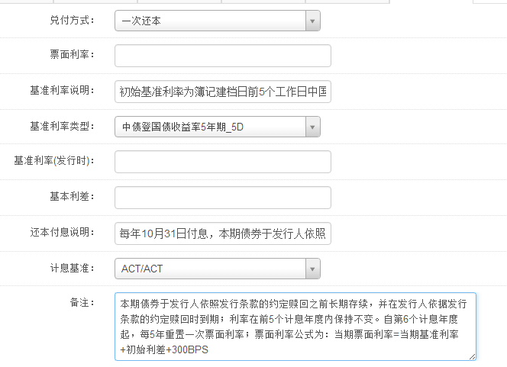

 |  | 初始基准利率 为簿记建档日前5个工作日中国债券信息网（www.chinabond.com.cn）（或中央国 债登记结算有限责任公司认可的其他网站）公布的中债银行间固定利率国债收益 率曲线中，待偿期为5年的国债收益率算术平均值（四舍五入计算互0.01%）；

 |  | 每年11月29日付息一次，本期债券于发行人依照发行条款的约定赎回前长期续存，并在发行人依据发行条款的约定赎回时到期，到期一次兑付本金。节假日顺延。

 |  | 本期债券于发行人依照发行条款的约定赎回前长期续存，并在发行人依据发行条款的约定赎回时到期；利率在前5个计息年度内保持不变。自第6个计息年度起，每5年重置一次票面利率；。此后每5年重置票面利率以当期基准利率加上初始利差再加上300个基点确定；票面利率公式为：当期票面利率=当期基准利率+初始利差+300BP。

